상품제안서
휴대용 접이식의자 컴팩트 폴딩체어 | 상품코드: F29395

 |  |  |  |  |  |  | 02-412-0044 | www.easy1.co.kr
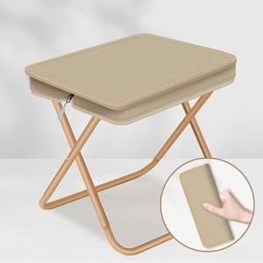

【상세/제작정보】

【인쇄/포장옵션】 | 실크 / OPP(비닐)

【공급단가】 | 수량 | 100~ | 300~ | 500~ | 1,000~ | 3,000~
*VAT별도 | 단가 | 9,490원 | 9,340원 | 9,120원 | 8,760원 | 8,390원

【상품 URL】 | https://dev.easy1.co.kr:443/src/goods_detail.php?gdno=29395

